01. 수량산출서
사무실 내부마감 수량산출서

1. 입력/물량계산
2. 품명 추가
도형 | 부위 | 품명 | 단위 | 물량
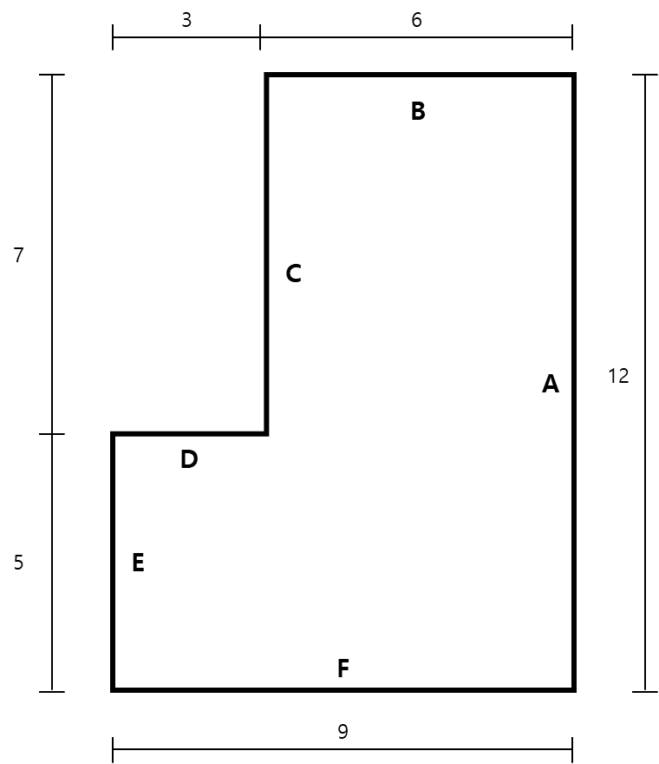 | 바닥
 |  | 콘크리트쇠흙손마감 | ㎡
 |  | 에폭시코팅 | ㎡
3. 모두지우기
 |  | 악세스플로어 | ㎡

4. 일괄실행
 | 천정
 |  | 경량철골천정틀 | ㎡
 |  | 압면흡음텍스 | ㎡
 |  |  | m

 | 벽
 |  | 시멘트모르타르 | ㎡
 |  | 아크릴에멀젼페인트 | ㎡
 |  | 콘크리트면손보기 | ㎡
 |  | 메탈페인트 | ㎡

<사무실 정보> | <개구부>
A 길이 : 12,000㎜ | 위치 | 규격 | 개수 | 유형
B 길이 : 6,000㎜ | A개구부 | 1,800㎜×2,100㎜ | 1개 | 문
C 길이 : 7,000㎜ | B개구부 | 3,000㎜×1,500㎜ | 1개 | 창문
D 길이 : 3,000㎜ | C개구부 | 1,500㎜×1,200㎜ | 2개 | 창문
E 길이 : 5,000㎜ | D개구부 | 2,500㎜×1,200㎜ | 2개 | 문
F 길이 : 9,000㎜

층고 : 3,300㎜
마감높이 : 2,800㎜

02. 공종별 내역서
공종별 내역서

품명 | 규격 | 단위 | 수량 | 재료단가 | 노무단가 | 장비단가 | 재료비 | 노무비 | 장비비 | 비용총합
금속공사
경량철골천정틀 | M-BAR H:1m미만.인써트유 | ㎡ |  |  |  |  | - | - | - | -
알루미늄몰딩 | W형, 15*15*15*15*1.0mm | m |  |  |  |  | - | - | - | -

미장공사
콘크리트쇠흙손마감 |  | ㎡ |  |  |  |  | - | - | - | -
시멘트모르타르 | 내벽18mm | ㎡ |  |  |  |  | - | - | - | -
콘크리트면손보기 |  | ㎡ |  |  |  |  | - | - | - | -

도장공사
아크릴에멀젼페인트 | 내벽 | ㎡ |  |  |  |  | - | - | - | -
메탈페인트 | 내벽 | ㎡ |  |  |  |  | - | - | - | -

수장공사
악세스플로어 | H:200 | ㎡ |  |  |  |  | - | - | - | -
압면흡음텍스 | 6*300*600 | ㎡ |  |  |  |  | - | - | - | -

방수공사
에폭시코팅 | 0.3㎜ | ㎡ |  |  |  |  | - | - | - | -
합계 |  |  |  |  |  |  |  | - |  | -
경비: |  |  |  |  |  |  |  |  |  | -
예비비: |  |  |  |  |  |  |  |  |  | -
이윤: |  |  |  |  |  |  |  |  |  | -
입찰금액: |  |  |  |  |  |  |  |  |  | -
1. 수량/단가 입력
2. 품목별 비용계산
3. 비용총합 계산
4. 마크업 계산
5. 전체지우기
6. 일괄실행

